PVP概述
精灵（PVP）系统（闪耀大赛）拆解
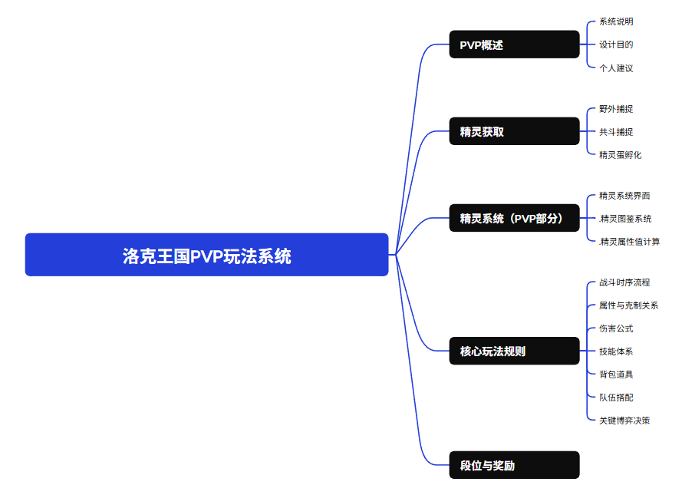

系统概述

一、系统说明
1、洛克王国的 PVP 系统是一个 6v6（单宠在场回合制对战 玩法。玩家各自携带一支预先组建的精灵队伍，在双方对等的规则下交替选择行动，使对方的魔力值为0时为胜利条件。（魔力值：比赛开始为4魔力值，大多情况下，击败1只精灵为减1魔力值）。
在整个游戏中，PVP能够验证玩家的养成成果，使玩法循环，创建了长期的游玩内容。
2、玩法循环图

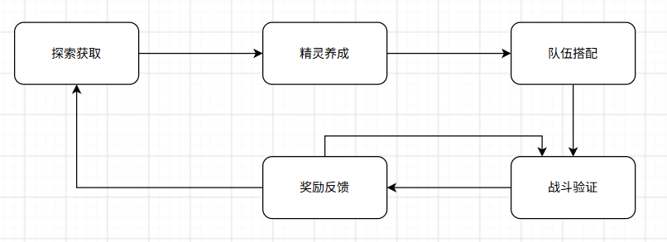

循环说明：玩家通过开放世界捕捉获取精灵，在精灵系统界面完成养成（天分、性格，技能分配），在搭配6只精灵组成队伍，通过PVP、PVE战斗来验证强度，获取奖励，从而推动玩家继续玩PVP学习技术或者获取强力精灵。

二、设计目的
1、深入玩法
PVP 把 PVE 的的回合制从数值计算升级为心理博弈。
2、 社交讨论
PVP 天然制造比较与竞争，自发产生论坛讨论、阵容分享等社区内容。
3、长期留存
一个长线运营游戏面临的最大威胁是内容消耗速度大于内容生产速度，玩家花一周打通了设计团队三个月做的新剧情和新地图，然后进入无聊的真空期。
PVP 的赛季重置+赛季新环境变化+局局不同的特性，恰好可以适当补充内容不足的时间。但目前任然需要长期内容玩法。所以最近S3新版本出了肉鸽玩法。

三、目标用户分层
轻度玩家：以完成每日/每周PVP任务为主，追求低保奖励，对段位不敏感。
关键需求：快速匹配、不被碾压、有正反馈
中度玩家：研究属性克制和基础队伍搭配，追求大师段位。
关键需求：策略深度、公平匹配、赛季目标感
重度/核心玩家：深入研究环境、精灵个体值/性格优化、先读博弈。
关键需求：排名荣誉、竞技公平性、多样性阵容乐趣。
洛克王国目前状况的个人建议：游戏的内容量不足，不管是PVE内容和PVP内容，都稍显不足，在赛季游戏中期没有可以游玩的内容，且PVP环境已经大致固定，很多精灵基本上场不了PVP,且游戏的氪金点不够，少量氪金的收益不高，缺乏氪金玩家的爽感。
建议：pvp环境目前一致性太高，应该常更新调整，做平衡，大概两周调整一次，让玩家尝试探索新的队伍体系。关于氪金体验：添加氪金能得到的精灵特效、皮肤，或添加精灵战力排行等等。在此之上，还可以增加新的长期活动玩法等等。

精灵获取
精灵获取
精灵获取是精灵系统的起点，获取方式的设计不仅影响经济系统和玩家活跃度，更直接影响了 PVP 环境中精灵的持有率和稀有度分布。洛克的设计让大部分精灵都可以轻松的获取。

获取途径:野外单独捕捉、精灵花共斗捕捉、精灵蛋孵化、传送精灵挑战、精灵果实获取

野外直接捕捉
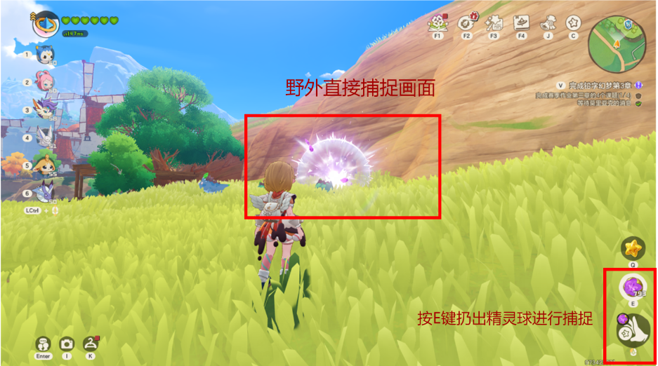

轻量化设计：减轻刷取极品和异色精灵的难度。
在野外大世界中，一般可以直接掏出精灵球进行捕捉，成功率受精灵等级、精灵球影响，捕捉的角度（背后捕捉），成功率还因为连续扔出精灵球的数量而提升，捕捉概率从低到高分别为黄、白、绿显示在屏幕中心光标处，最后，无法对精灵等级高于自己听话等级的精灵进行野外捕捉。捕捉后，精灵会前往在精灵背包，性格天分属性随机。如果为未捕捉过的精灵，便可以解锁精灵图鉴。

野外战斗捕捉
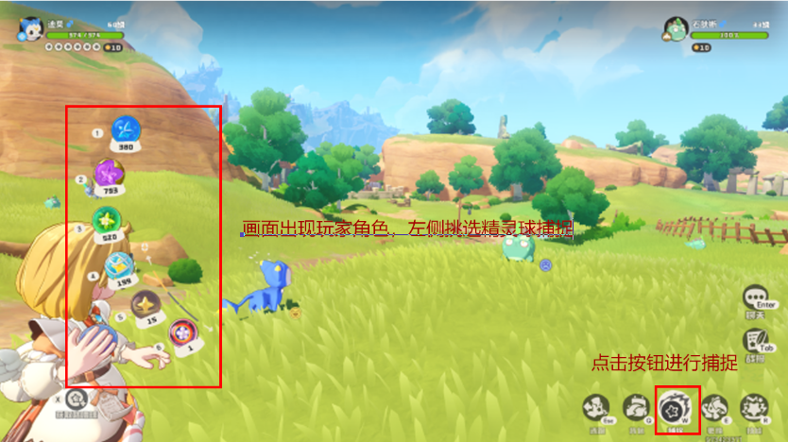
设计意图：作为PVP入门池，让新玩家快速组建基础队伍，理解属性克制关系。

在大世界中，对于捕捉成功率低的精灵，可以将自己的精灵扔出，与之战斗提高成功率，通过伤害技能压低野外精灵的血量。捕捉是需要使用1回合行动。当自己的魔力值为0时或对方精灵死亡时，既退出战斗。捕捉后，精灵会前往在精灵背包，性格天分属性随机。如果为未捕捉过的精灵，便可以解锁精灵图鉴。

共斗捕捉（稀兽花种）
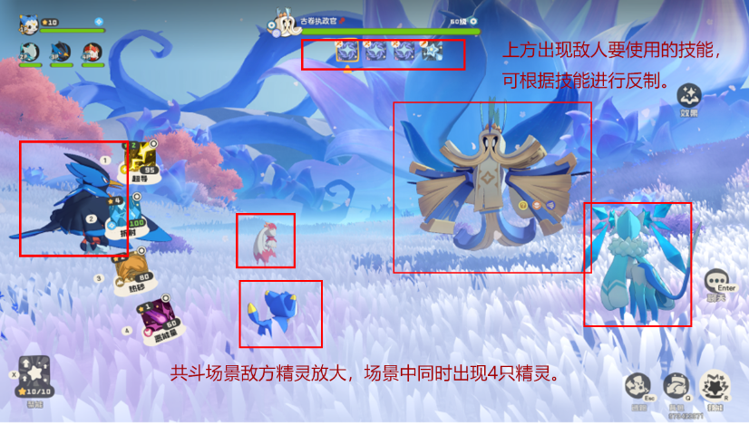
大世界中每天会随机刷新稀兽花种，捕捉后默认为60级满级，给与玩家轻松获取稀有精灵的途径。
通过在大世界中交互稀兽花种来进行共斗捕捉精灵，最多四人一起参与战斗，单人会补充人机一起，在战斗中，无法直接进行捕捉，需要将对面的精灵击败（生命值为0时），才能弹出捕捉按钮，捕捉时，可以消耗每日的体力40（自然回复至240）或使用自己的精灵球进行捕捉。捕捉后，精灵会前往在精灵背包，性格天分属性随机。如果为未捕捉过的精灵，便可以解锁精灵图鉴。

精灵蛋孵化和精灵果实
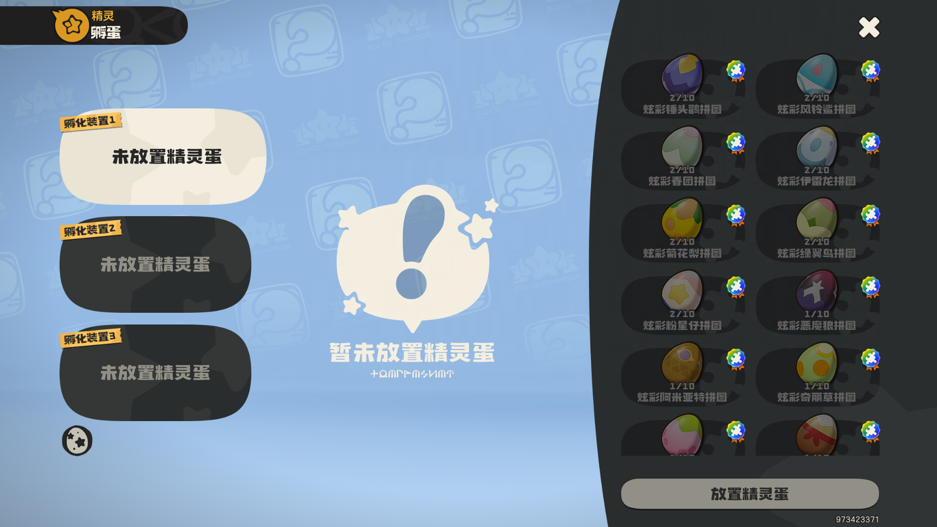
游戏中，通过各种活动或者家园系统、好友赠送获取到精灵蛋，精灵蛋可以在背包系统中孵化，最多同时孵化三只精灵。孵化中的精灵可以随时取消孵化，完全返回精灵蛋。

设计意图：孵化系统和精灵果实系统是"免费玩家追赶付费玩家"的关键路径。通过付费玩家赠送或者进入付费玩家世界可以捕捉付费精灵（主要为月卡精灵），则PVP生态更健康。

精灵系统
精灵系统
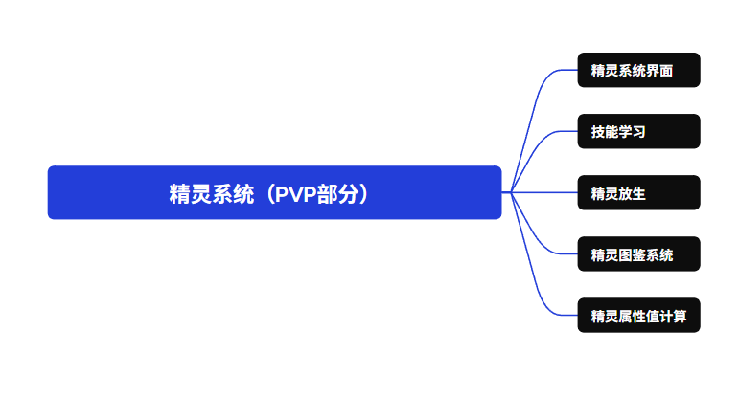

精灵系统界面
在精灵背包中，可以查看精灵和养成精灵，如精灵的六维、特性、天分、性格、技能、星级、属性、捕捉信息。
精灵的六维：记录了精灵的生命，物攻，物防、魔防、魔攻、速度的数值，在战斗中调用计算。
特性：每种族精灵唯一，相对于被动技能。
天分：初始捕捉时精灵的个体值情况。
特性:每种族的精灵唯一。如苞米花种族的特性为”使用火系技能时，敌方获得2层寄生。“
属性：每种组精灵固定第一性格，一只精灵最多2个属性，为回合制系统提供克制关系。
捕捉信息：捕捉的时间和捕捉使用的精灵球。

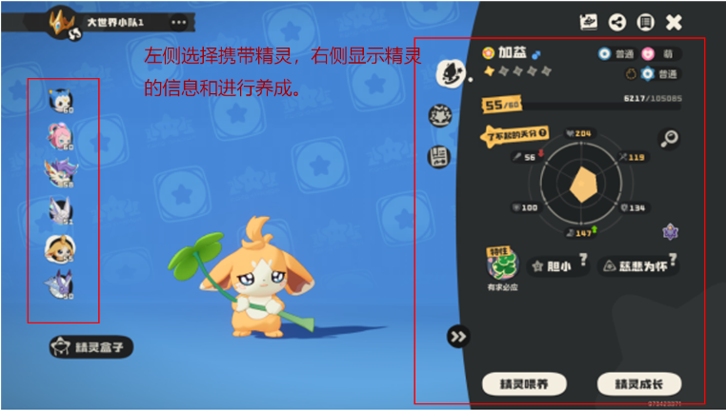
 |  |  |  | 精灵基础配置表
 |  |  |  | 字段名 | 类型 | 说明
 |  |  |  | Sprite_Id | int | 精灵唯一标识，不可为空
 |  |  |  | Sprite_Name | string | 精灵名称
 |  |  |  | Sprite_Type1 | enum | 第一属性（必填）
 |  |  |  | Sprite_Type2 | enum | 第二属性（可空）
 |  |  |  | Sprite_feature | string | 精灵特性（每种精灵唯一）
 |  |  |  | Base_Hp | int | 生命种族值
 |  |  |  | Base_Phy_atk | int | 物攻种族值
 |  |  |  | Base_Phy_def | int | 物防种族值
 |  |  |  | Base_Mag_atk | int | 魔攻种族值
 |  |  |  | Base_Mag_def | int | 魔防种族值
 |  |  |  | Base_Spe | int | 速度种族值

界面设计：界面采用左侧大面积留给宠物展示，背景是浅蓝色游戏主题底纹，宠物站在中心偏下位置，强调“拥有感”和角色表现。左边竖排是当前队伍宠物列表，头像、等级直接露出，方便快速切换。右侧是深色功能面板，用斜切边界和左侧蓝色区域区分信息层级，形成“轻松展示 + 深度养成”的对比。玩家在右侧选择精灵，在左侧进行精灵培养。
不足：右侧信息密度较高，新手引导和操作优先级不够明显，部分图标和数值需要更强解释。对首次接触的玩家还可以增加推荐培养方向。
表用途：这是整个精灵系统的根表。每一行代表一个精灵物种,通过Sprite_Id区分不同的精灵。

技能学习
对于PVP，精灵的可学习技能一定程度上可以左右精灵的强度，需要平衡技能直接的平衡。精灵技能设计请查看核心玩法sheet。

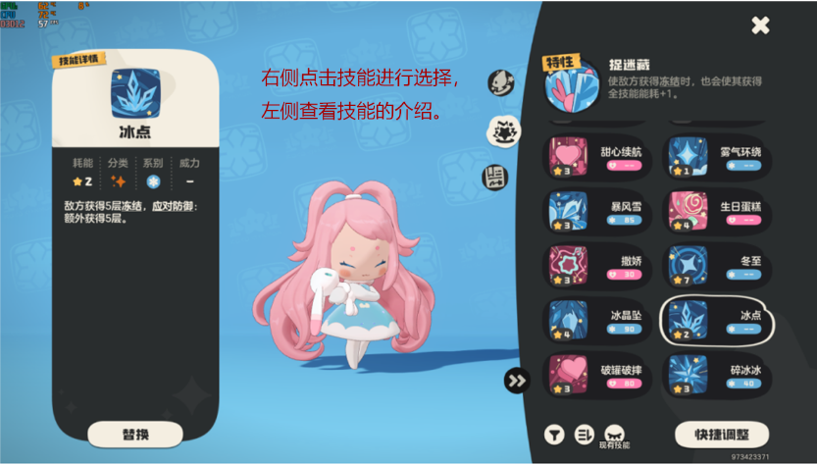

 |  |  |  | 技能配置表
 |  |  |  | 字段名 | 类型 | 说明
 |  |  |  | Sprite_Id | int | 精灵唯一标识，不可为空
 |  |  |  | Skill_Id | int | 技能唯一标识
 |  |  |  | Skill_Name | string | 技能名称
 |  |  |  | Skill_Type | string | 技能属性
 |  |  |  | DamageClass | string | 伤害类别
 |  |  |  | Power | int | 基础威力
 |  |  |  | Priority | int | 先手制度

表用途：用于战斗时的伤害计算和效果。

精灵放生
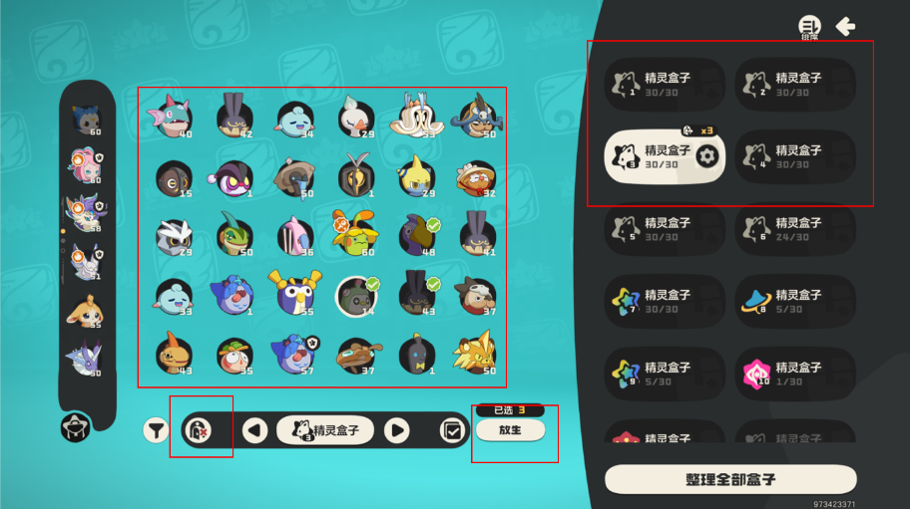
在界面中，被捕捉的精灵自动根据精灵盒子进行分类，如异色、普遍和炫彩精灵分别自动放入对应的精灵盒子，精灵盒子可使用道具扩展，可以点击右侧的精灵盒子来选择仓库，点击放生按钮进入放生模式，点击精灵进行批量放生，点击放生进行放生，放生后，根据精灵的等级返回一定的精灵升级材料。所以，一般可以大量抓取精灵并放生来大量获取精灵升级材料“可可果”。放生时，较为稀有的精灵需要再度点击确认按钮放生，防止玩家错误操作的发生。

精灵图鉴系统

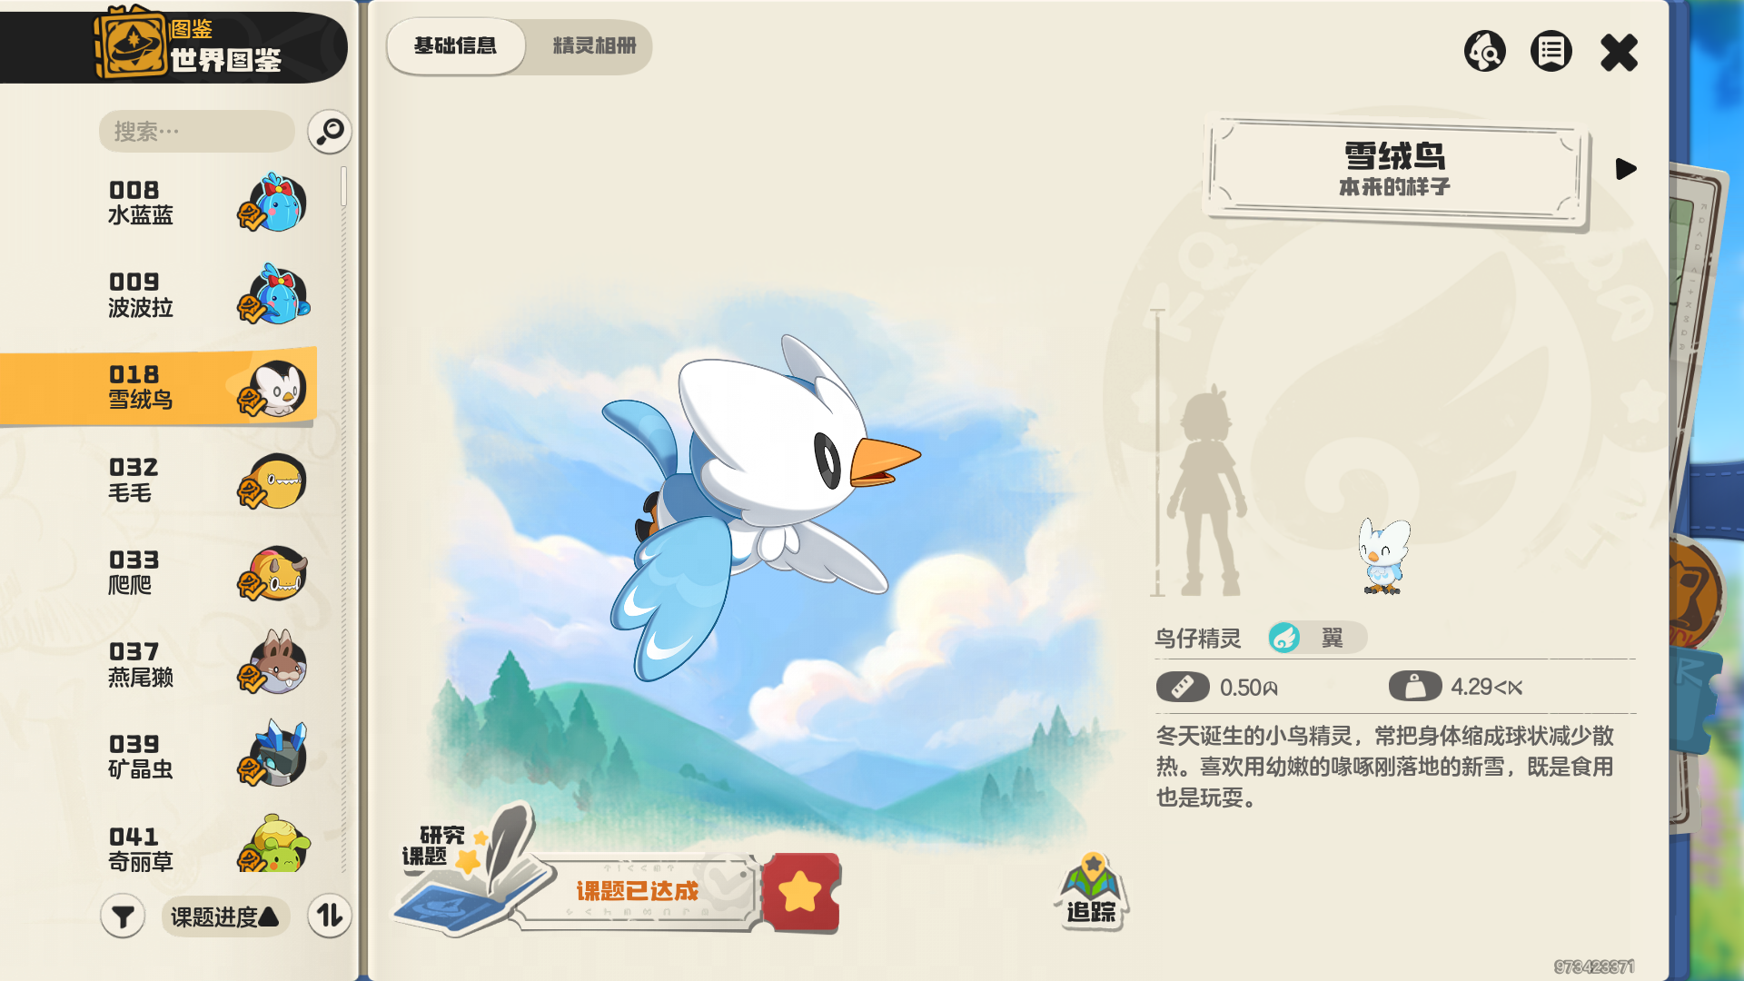

游戏配备有精灵图鉴系统，当首次获取该种类精灵后，会解锁该精灵图鉴，打开后，可以查看已经解锁精灵的详细说明（属性、各种介绍），对已有精灵图鉴进行搜索，点击追踪按钮，可以在大世界中进行追踪，追踪的精灵会显示在大地图上，精灵图鉴系统一点程度上可以激发玩家探索新地区的欲望。补充完整的精灵图鉴也为游戏的一种乐趣。

精灵属性值计算

1、种族值体系和个体值
种族值是精灵物种的先天数值，同一物种的所有个体共享这一套参数。它由六项属性构成。
个体值也是先天数值，每个精灵生成的不一样，和精灵的天分关联，但可以通过道具修改，每个精灵最多有三项个体值加成，对应图片的黄色数字。

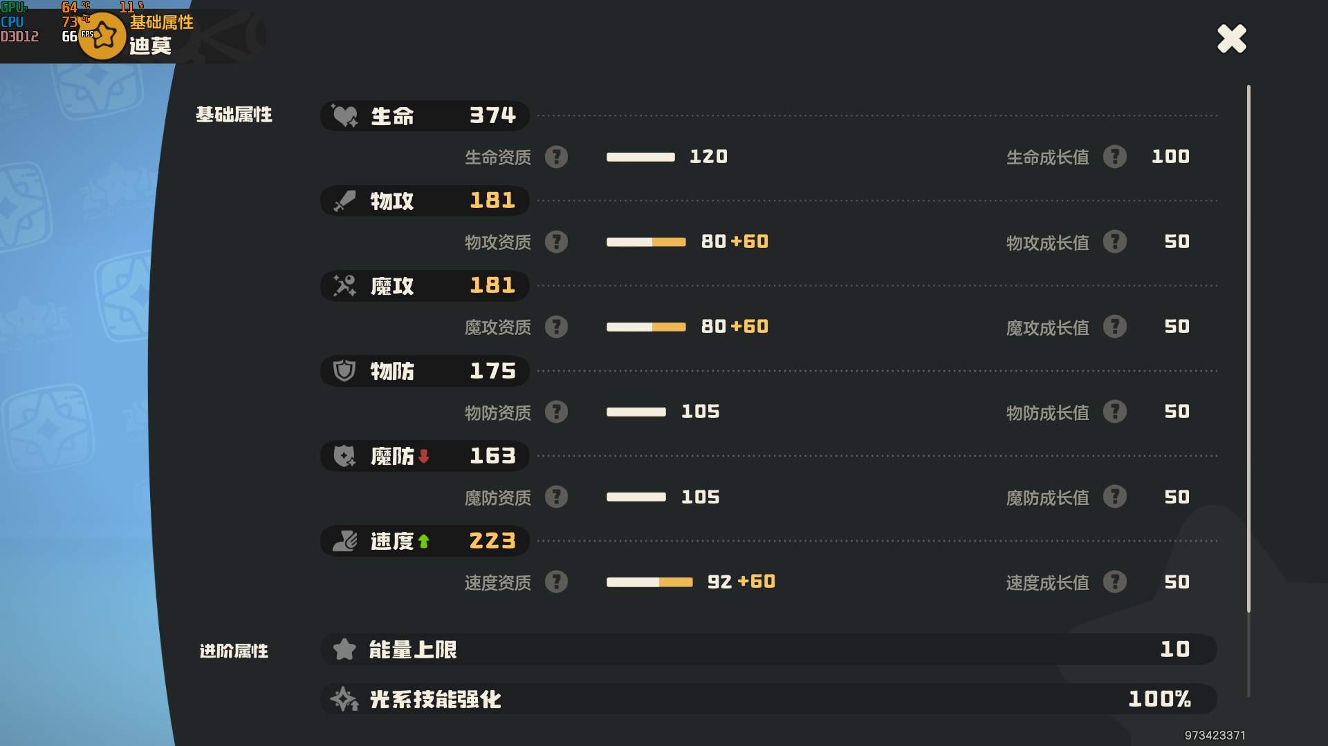
 |  |  |  | 说明：
 |  |  |  | 生命 | 生命值上限
 |  |  |  | 物攻 | 物理技能伤害基数
 |  |  |  | 魔攻 | 魔法技能伤害基数
 |  |  |  | 物防 | 承受物理伤害的减伤基数
 |  |  |  | 魔防 | 承受魔法伤害的减伤基数
 |  |  |  | 速度 | 回合内行动顺序的判定基数

成长值：通过升级精灵星级提升
PVP模式只搜基础属性的影响，进阶属性固定。

2、性格
性格对两项属性做 ±的修正（一项增加20%、一项减少10%）。性格在精灵生成时随机确定，选错性格相当于天生亏 20% 的关键属性。如胆小加速度减物攻。

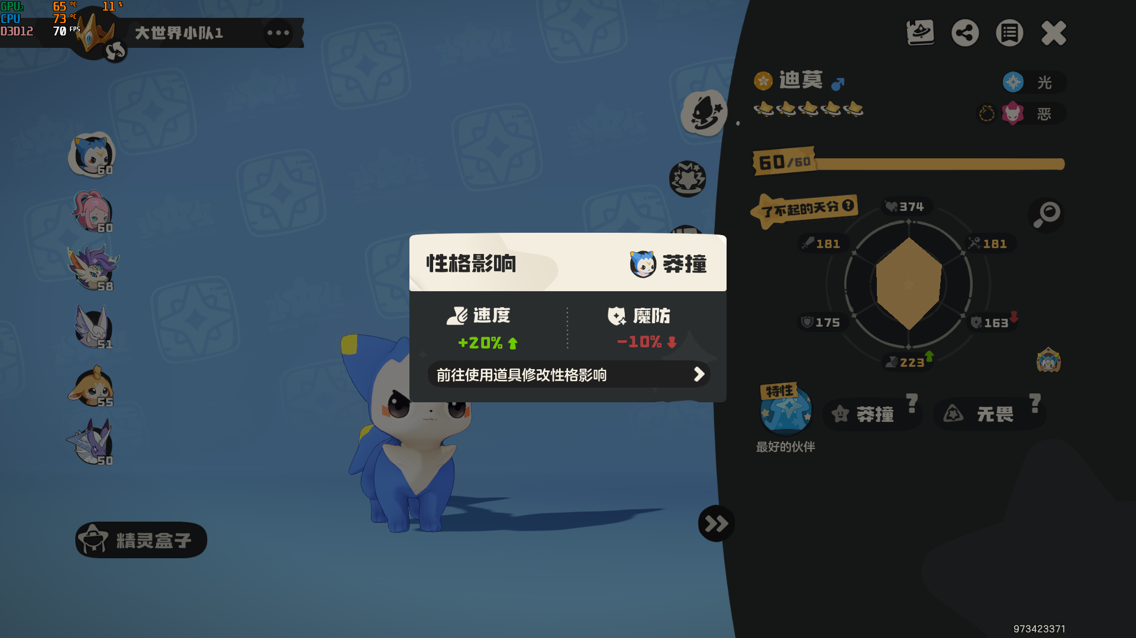

 |  |  |  | 性格配置表
 |  |  |  | 字段名 | 类型 | 说明
 |  |  |  | Player_sprite_id | int | 精灵实例id
 |  |  |  | Nature_id | int | 性格 id（1–10）
 |  |  |  | Nature_name | string | 性格名称（胆小/固执/开朗/……）
 |  |  |  | Boost_stat | string | 增幅属性
 |  |  |  | Reduce_stat | enum | 削弱属性

其他最终的属性数值计算
等级 | 资质 | 种族值 | 个体值 | 每级提升数值 | 个体基本属性值 | 性格加成 | 成长值 | 最终数值 | 精灵名 | 属性
1-60 | 资质=种族值+个体值 | 0-200 | 10-60，随精灵星级提升，每颗星+10 | 种族值*0.01+个体值*0.005 | 每级提升数值*50+10 | 10%-20%
60 | 152 | 92 | 60 | 1.22 | 71 | 0.2 | 50 | 223.04 | 迪莫 | 速度

生命最终的属性数值计算
等级 | 资质 | 种族值 | 个体值 | 每级提升数值 | 个体基本属性值 | 性格加成 |  | 最终数值 | 精灵名 | 属性
1-60 | 资质=种族值+个体值 | 0-200 | 10-60，随精灵星级提升，每颗星+10 | 其他的每级提升数值*2+1 | （种族值*0.01+个体值*0.005）*50+10 | 10%-20%
60 | 120 | 120 | 0 | 3.4 | 70 | 0 | 100 | 374 | 迪莫 | 生命
最终属性数值计算=（个体基本属性值+每级提升数值*等级）*性格加成+成长值

最终精灵数值表
int | int | int | int | int | int | int | int | int | int | int | int
Player_sprite_id | Sprite_id | Nature_id | Level | Growth_level | Star_level | Final_hp | Final_phy_atk | Final_phy_def | Final_Mag_atk | Final_Mag_def | Final_Spe
精灵实例id | 精灵配置id | 性格id | 精灵等级 | 成长等级 | 成长星级 | 最终生命值 | 最终物攻值 | 最终防御值 | 最终魔攻值 | 最终魔防值 | 最终速度值
1 | 1 |  | 20 | 5 | 1
···

精灵系统的优缺点
优点： 精灵从获取到投入 PVP 的完整链路设计清晰，每一环都有明确的"目标感"——获取阶段追求稀缺性、养成阶段追求完美度、战斗阶段追求策略性。三个阶段的驱动力互相独立又彼此加强。
缺点：随着游戏赛季的更新，有些精灵会落后，如果落后得很快，玩家的情感资产会贬值，目前游戏需要落后精灵在利用的机制。

核心玩法规则
PVP核心玩法规则
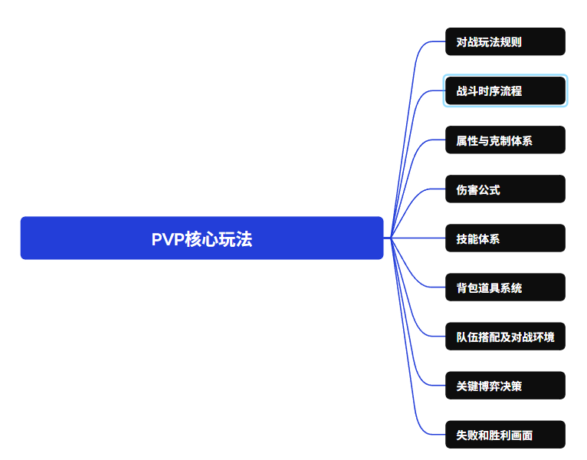
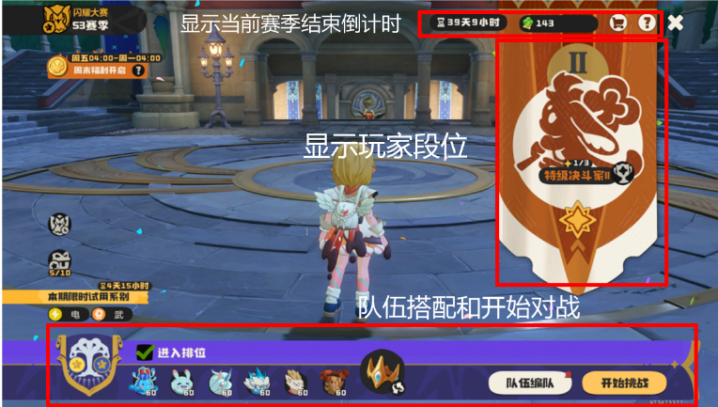

点击队伍编队可以进行队伍搭配。
点击开始挑战进行匹配对战。

对战规则
对战规则：选择6只精灵进行对战，每只精灵具有10点能量，每个精灵携带4个技能。大部分情况下，一方的死亡4只精灵使魔力值0时，该方判负，或者到达50回合结束，魔力值高的获胜。在大师以下，无法看到对方的阵容，减轻博弈难度，大师以上则能看到双方的阵容，确保对战透明，为保证公平性，所有对战的精灵属性会进行平衡处理；等级平衡至60级，成长等级至50级，成长星级至5星。个体资质平衡至最高值。尽管有精灵等级星级平衡，但大部分情况下任然需要将精灵升级至50级以上，部分精灵需要升级至2星以上，才能解锁关键技能。
玩法规则介绍：通过战胜玩家提升自己的段位，到达部分新段位，可以获取奖励。每赛季重置，每周具有跳转任务，胜利即可获取奖励。可以取消勾选进入排位，结果不影响段位，可以来练习对战技巧。
随机精灵规则：最多携带6只随机精灵对战，每个系别最多1只，上场的随机精灵越多，胜利时获得的星级越多。

战斗时序流程
左上角为我方精灵信息，右上角为敌方信息，左侧选择技能或道具，右下角切换功能按钮，更好精灵和技能、道具按钮。
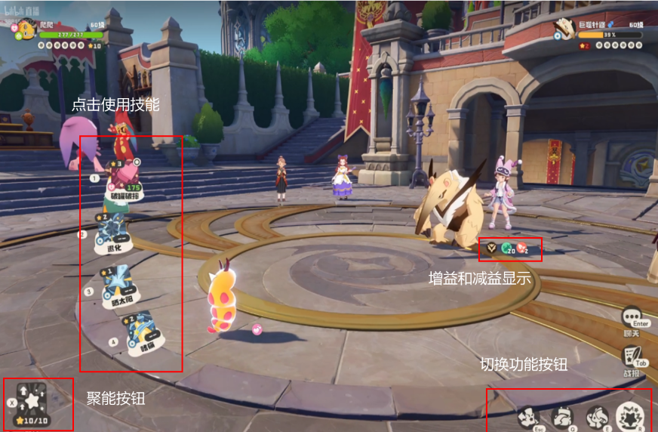
步骤 | 回合开始阶段
1 | 回合数+1
2 | 结算先手触发效果（如"松鼠特性，根据能量提高双防"）
 | 指令选择阶段
3 | 双方玩家选择行动（技能/换宠/道具/防御/聚能）
 | 行动执行阶段
【设计分析】五种指令类型构建了一个"石头剪刀布"式的博弈空间：
每回合中，玩家可执行以下五种行动之一:
五种指令类型构建了一个"石头剪刀布"式的博弈空间：
攻击 vs 换宠：读对方换宠用克制技能打击上场精灵 → 换宠方获得属性优势的战术重置
攻击 vs 防御：读对方爆发回合用防御减伤 → 浪费对方关键技能
防御 vs 聚能：防御不产生进攻收益，聚能放弃当前回合换取下回合爆发
道具 vs 技能：道具优先于技能，可以打断对方节奏（如回复类道具救回濒死精灵）
4 | 换宠优先于道具 > 技能
 | 技能按速度+先手制度排序，且应对成功的技能先手
 | [速度不同]高速方先出手
 | [速度相同]随机决定先后
5 | 依次执行每个行动
6 | 检查是否触发特性/负面效果
 | 回合结束阶段
7 | 结算回合结束效果（如"回合结束时HP"）
8 | 检查精灵是否阵亡 → 强制换宠
9 | 检查胜负条件

属性与克制体系
属性克制是 洛克王国 PVP 中最基础、最不妥协的数值杠杆。每个精灵都有自己的属性，切主属性无法被修改。其他系统（技能效果、道具、能力等级）都在克制倍率的基础上做乘法叠加。

单属性克制伤害×2、抵抗×0.5，双属性可叠加至4倍或0.25倍
属性克制表
 | 普通 | 草 | 火 | 水 | 光 | 地 | 冰 | 龙 | 电 | 毒 | 虫 | 武 | 翼 | 萌 | 幽 | 恶 | 机械 | 幻
普通 |  |  |  |  |  | 抵抗 |  |  |  |  |  |  |  |  | 抵抗 |  | 抵抗
草 |  |  | 抵抗 | 克制 | 克制 | 克制 |  | 抵抗 |  | 抵抗 | 抵抗 |  | 抵抗 |  |  |  | 抵抗
火 |  | 克制 |  | 抵抗 |  | 抵抗 | 克制 | 抵抗 |  |  | 克制 |  |  |  |  |  | 克制
水 |  | 抵抗 | 克制 |  |  | 克制 | 抵抗 | 抵抗 |  |  |  |  |  |  |  |  | 克制
光 |  | 抵抗 |  |  |  |  | 抵抗 |  |  |  |  |  |  |  | 克制
地 |  | 抵抗 | 克制 |  |  |  | 克制 |  | 克制 | 克制 |  | 抵抗
冰 |  | 克制 | 抵抗 |  |  | 克制 | 抵抗 | 克制 |  |  |  |  | 克制 |  |  |  | 抵抗
龙 |  |  |  |  |  |  |  | 克制 |  |  |  |  |  |  |  |  | 抵抗
电 |  | 抵抗 |  | 克制 |  | 抵抗 |  | 抵抗 | 抵抗 |  |  |  | 克制
毒 |  | 克制 |  |  |  | 抵抗 |  |  |  | 抵抗 |  |  |  | 克制 | 抵抗 |  | 抵抗
虫 |  | 克制 | 抵抗 |  |  |  |  |  |  | 抵抗 |  | 抵抗 | 抵抗 | 抵抗 | 抵抗 | 克制 | 抵抗 | 克制
武 | 克制 |  |  |  |  | 克制 | 克制 |  |  | 抵抗 | 抵抗 |  | 抵抗 | 抵抗 | 抵抗 | 克制 | 抵抗 | 抵抗
翼 |  | 克制 |  |  |  | 抵抗 |  |  |  |  | 克制 | 克制 |  |  |  |  | 抵抗
萌 |  |  | 抵抗 |  |  |  |  | 克制 |  | 抵抗 |  | 克制 |  |  |  | 克制 | 抵抗
幽 | 抵抗 |  |  |  | 克制 |  |  |  |  |  |  |  |  |  | 克制 | 抵抗 |  | 克制
恶 |  |  |  |  | 抵抗 |  |  |  |  | 克制 |  | 抵抗 |  | 克制 | 克制 | 抵抗
机械 |  |  | 抵抗 | 抵抗 |  | 克制 | 克制 |  | 抵抗 |  |  |  |  | 克制 |  |  | 抵抗
幻 |  |  |  |  | 抵抗 |  |  |  |  | 克制 |  | 克制 |  |  |  |  | 抵抗 | 抵抗

根据属性的克制多少的关系，可以来适当平衡各属性技能之间的强度。
克制面与抵抗面分析：评估一个精灵的PVP强不强，需要能够多的克制面和少的抵抗面。

伤害公式

伤害公式是回合制PVP数值体系的基础。让玩家能够大致计算出我方和敌方的伤害，明白各个技能的伤害及效果是PVP玩法的关键，反推并验证伤害公式是必要的。
伤害公式 =（原攻击属性÷原防御属性×0.9×技能面板威力×额外威力加成×防御减伤）×连击数

技能体系与特性
技能体系的丰富可以加强PVP的深度。洛克的技能按功能可以分成三类，状态技能、攻击技能、防御技能。其中，每类技能可以分成基础类技能和应对类技能。
使用技能需要消耗能量，每只技能初始能量为10，可以使用1回合聚能，回复5能量。

特性：特性的设计要与技能相配合，如苞米花种族的特性为”使用火系技能时，敌方获得2层寄生。“，那么苞米花的技能设计就需要多的火系技能来触发特性。精灵的强弱判定部分来源于技能与特性的自洽。

攻击技能 |  | 主要为直伤输出
状态技能 |  | 增益技能
状态技能 |  | 减益技能：使对方陷入负面状态

技能示例（设计参考）
技能名称 | 属性 | 伤害类别 | 威力 | 先手制度 | 消耗能量 | 效果描述 |  |  |  |  |  | 设计意图
吹火 | 火 | 物理 | 50 | 0 | 1 | 造成物伤，每次使用后，本技能威力永久+20，且无上限。 |  |  |  |  |  | 低能耗叠加伤害，鼓励火系作为持续输出手
隼鳞 | 龙 | 物理 | 140 | 0 | 5 | 无附加效果，纯高威力输出 |  |  |  |  |  | 高威力高能量，龙系"玻璃大炮"定位——爆发高但资源有限
先发制人 | 普通 | 物理 | 55 | 1 | 2 | 造成物理伤害，先手+1。 |  |  |  |  |  | 先手+1确保出手权，适合收割残血。
防御 | 普通 | 防御 | 0 | 0 | 1 | 减伤70%，应对攻击。 |  |  |  |  |  | 应对对方攻攻击，消耗对方的能量。
闪击折返 | 电 | 物理 | 45 | 0 | 5 | 造成物伤，2连击，自己脱离。 |  |  |  |  |  | "游击"技能——蹭伤害+获取换宠先手权
光合作用 | 草 | 状态 | 0 | 0 | 4 | 自己获得1层光合印记。每回合获得1能量，且换人不会消失。 |  |  |  |  |  | 高能量高收益增益，敌人必须应对，打乱对方节奏
冬至 | 冰 | 状态 | 0 | 0 | 7 | 将天气改为暴风雪，持续8回合。 |  |  |  |  |  | 高能量高收益增益，敌人必须应对，打乱对方节奏
晒太阳 | 普通 | 状态 | 0 | 0 | 1 | 清楚对方的所以增益 |  |  |  |  |  | 反制强化体系的关键技能

设计分析:从示例技能可以看出，这个游戏的PVP技能体系至少包含以下策略维度：
直伤维度：威力/属性/先手度 → 决定克制链中的输出效率
控制维度：中毒/寄生等 → 创造战术窗口，博弈在于"读控制vs读换宠"
强化维度：属性提升 → 推队威胁，需要"逼换-强化-收割"的三步节奏
场地维度：天气 → 改变全局博弈规则，惩罚特定策略
游击维度：闪击折返类 → 获取信息优势和换宠先手权

背包道具系统
每场战斗可以携带1个背包道具，且不显示双方的道具，目前游戏里一共3个，建议丰富背包道具。

道具系统目的：制作多种选择，加强博弈深度，制造出其不意的效果。
道具效果表
名称 |  | 效果
愿力强化 |  | 对任意系别的精灵使用，本回合技能栏首个技能替换为“愿力冲击”，每场战斗2次，3回合冷却。
进化之力 |  | 对首领血脉的精灵使用，可以对首领精灵进化获得更强的战力。每场战斗1次。
草共鸣魔法 |  | 对任意系别的精灵使用，回复精灵50%的血量，每场战斗1次。

队伍搭配及对战环境
目前游戏的队伍搭配大致分为两种：平衡队和体系队。
平衡队：各个属性不同的精灵组合起来的阵容。如恶魔狼队。
体系队：围绕单一属性来构造的体系，展示自己属性的特性。如火队。
搭配队伍也是游戏的乐趣之一，但目前精灵的差距明显，要做到百花齐放的感觉。需要重点改进。
合理正常的队伍应该具有进攻位、联防位（拦截位）、倾斜位。有这三个位置定位精灵的队伍通常能够应对多种情况。
进攻位：担任队伍的输出手，在其他精灵的帮助下能做到一打多的局面。
联防位：拦截对方的进攻，消耗对方精灵的状态。
倾斜位；清除对方的印记效果（巨大的增益效果）

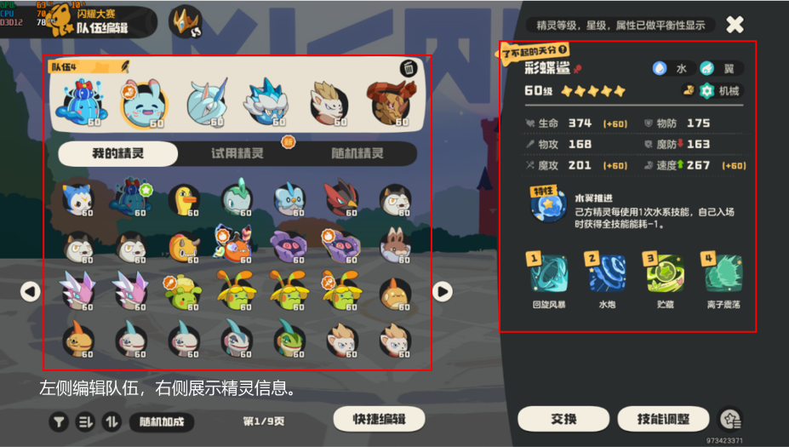

对战环境建议：目前的对战环境大约每赛季两个月更新一次，在赛季过半时，就会出现固定的强势队伍和强势精灵，如火队、萌队等强力队伍，应该常更新平衡精灵、技能，让玩家体验新的内容。

关键博弈决策

换宠博弈：对手会换什么来挡我的当前精灵？我应该预判他的换人而换宠反制，还是直接攻击吃掉换人回合的免费伤害？
强化和先读：我场面优势时，是趁对手换人的回合偷一次强化，还是直接攻击打残换上场的新精灵？强化贪了可能被反杀，不强化可能失去滚雪球机会。
应对技能:是否可以使用状态技能或防御技能，对手是否会应对我的技能。
技能和道具的信息差：对手带了什么道具和技能，会不会克制我。

三、PVP设计的优缺点
优点：1、PVP补充了长期游玩的内容，在精灵获取和养成周期上降低门槛，平衡了精灵的星级和等级，让氪金玩家和普通玩家都能玩。2、且布置了简单的每周奖励和不参与排位模式，让PVE玩家也能够轻松得到部分奖励。3、在低段位时双方精灵不透明，增加了随机性，减少了博弈，对于新手友好，在高段位时则公开双方的精灵，增加了博弈的深度。
缺点：目前游戏的环境容易固定，好用可用的精灵太少，且游戏深度有点不足，存在严重的阵容克制问题，当遇到被克制的阵容时很难取胜，我觉得应该添加更多的博弈层面上的能力，需要添加能够翻盘的手段。建议添加加入各种道具或者Ban/Pick模式。让游戏更加有趣。且需要多平衡调整精灵之间的强度，最起码，每个赛季要有多的新精灵可以使用，而不是和上赛季的天梯环境差不多。

失败和胜利画面

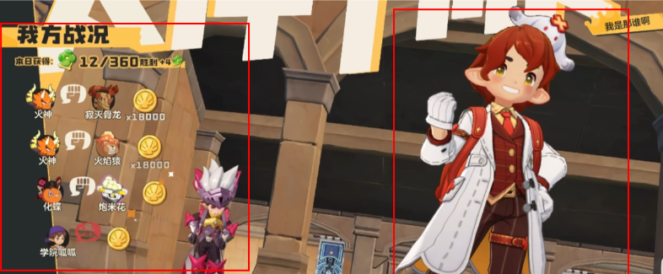
左侧显示我方的战况（使用什么精灵击败什么精灵，获得多少洛克贝）和失败方游戏角色，右方显示胜利方的游戏角色。击败对方精灵可以获得洛克贝，击败异色或炫彩精灵的洛克贝奖励更多。
个人建议：轻松获胜和势均力敌的胜利需要做出差异，在结算画面或玩家动作上可以加入氪金要素，放大玩家的成就感。

段位与奖励
段位与奖励
玩家的初始段位为初级决斗家，如果玩家上赛季达到高级决斗家以上，下赛季玩家段位从高级决斗家开始。

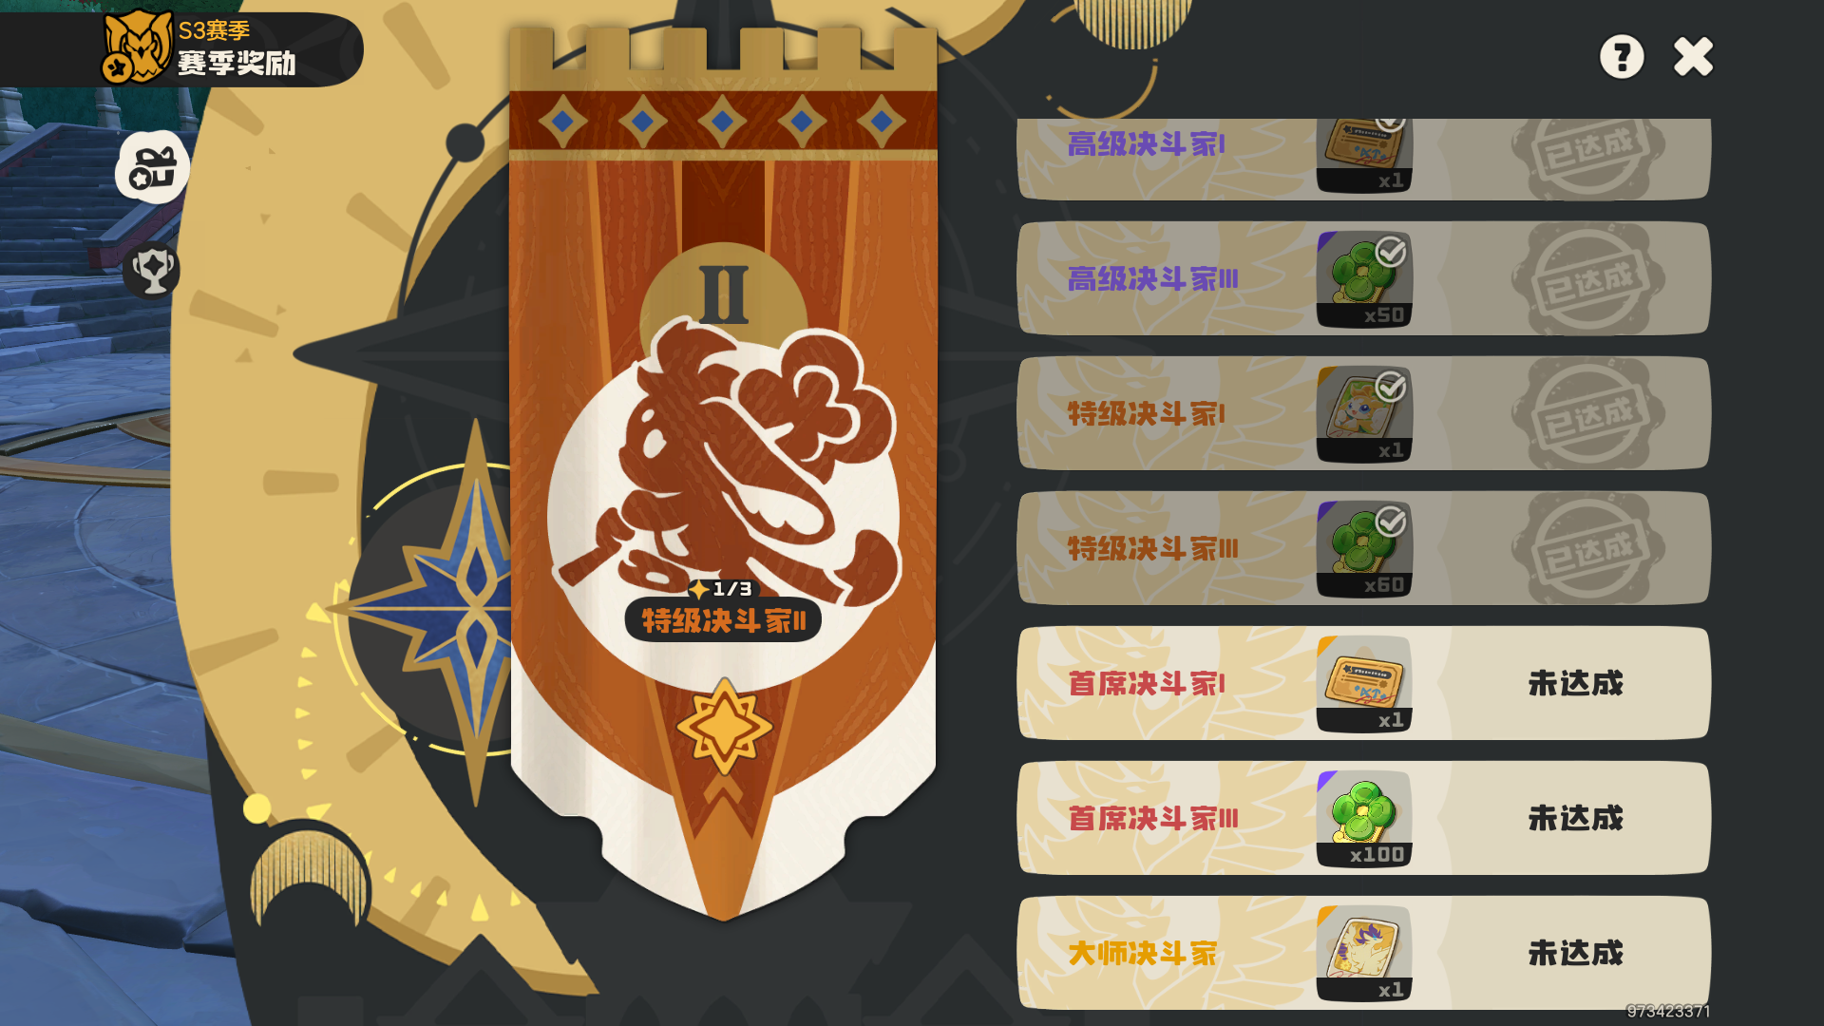
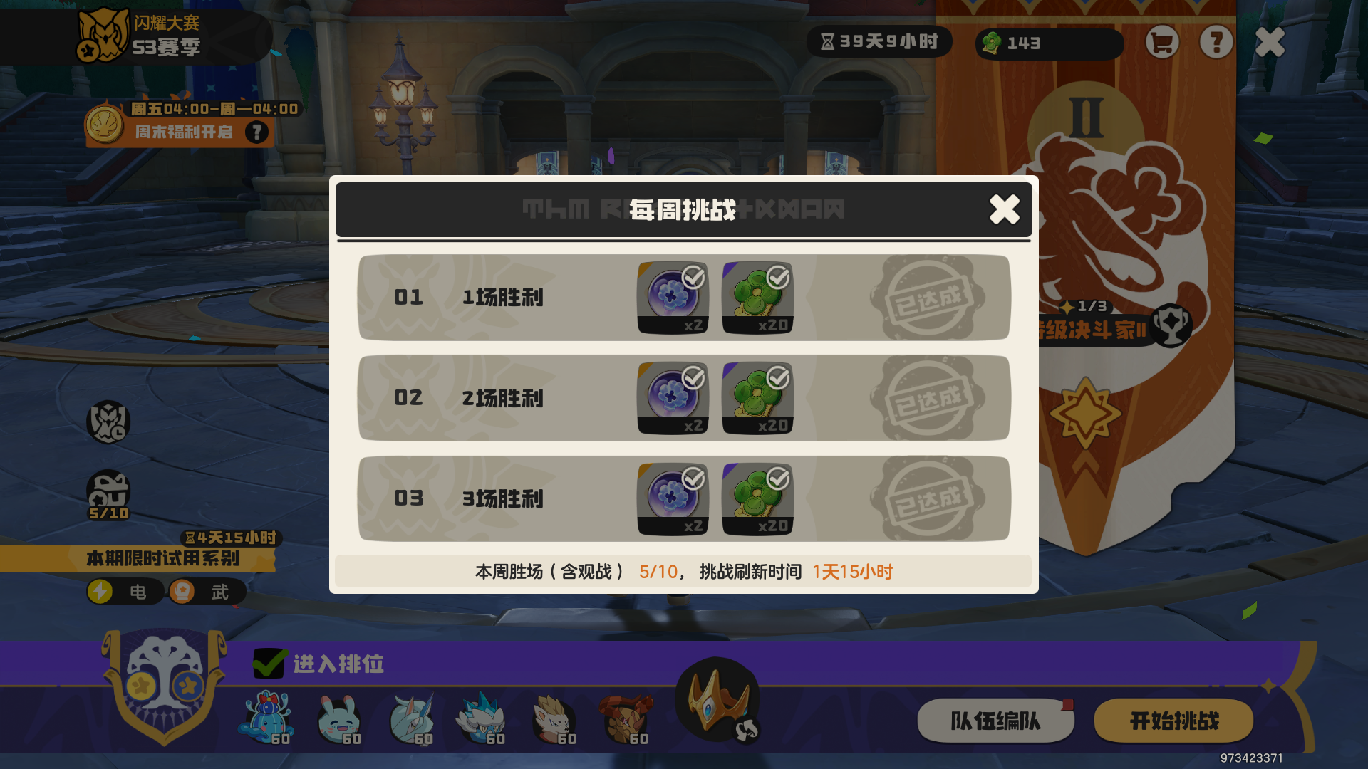
奖励主要有精灵球称号的商店货币，洛克贝，货币较为重要，可以在商店中换取当前赛季的稀有精灵蛋（完美性格）。

击败对方精灵可以获得洛克贝，击败异色或炫彩精灵的洛克贝奖励更多。

PVP玩法的奖励分为每周挑战奖励和段位奖励。平衡了高段位玩家和普通玩家之间的差距。每周奖励可以获得精灵养成的资源，段位奖励可以获得称号，名片，满足了高手玩家的需求。但目前能够简单到达大师段位，大师段位的人数太多，却没有对这些人的奖励进行分层。且段位排名在游戏中无法被其他人看见，没有公共显示的排名系统，使玩家冲刺高分没有什么奖励。除了部分社区主播，玩家的游戏动力不足。个人建议添加排名系统，并给高分玩家添加专属的游戏奖励。

设计意图：每周奖励激励玩家持续参与，段位晋升又给与玩家里程碑式的激励。

